branch
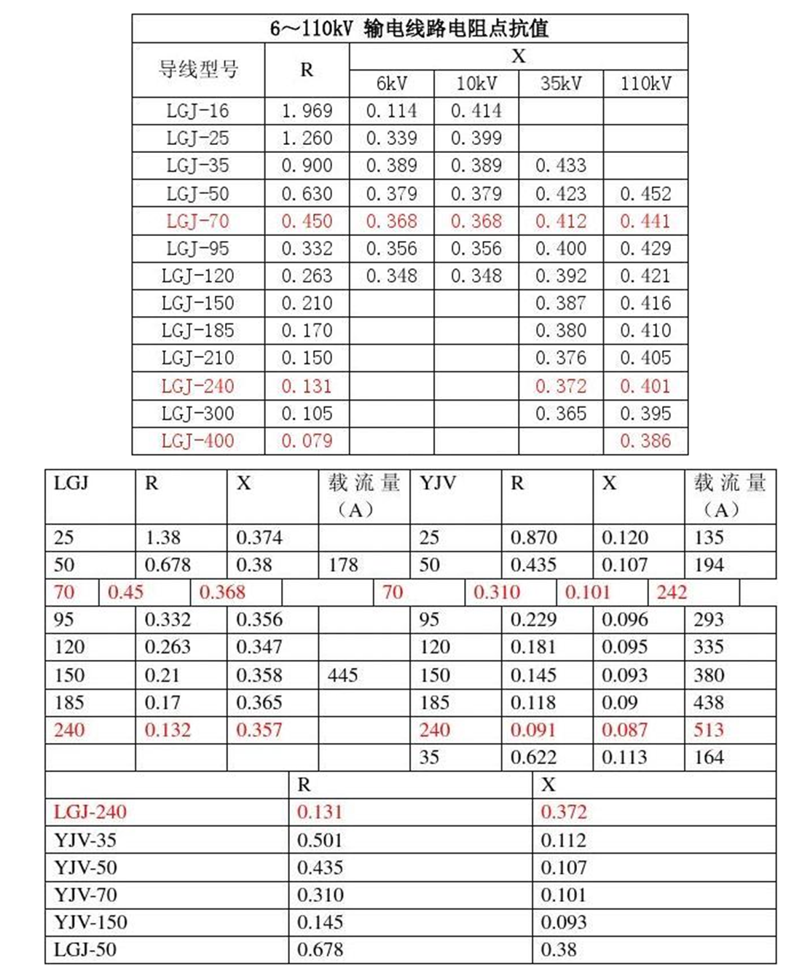
Branch data
 | fbus | tbus | r | x | b | rateA | rateB | rateC | ratio | angle | status | angmin | angmax | Vbase
仙鹤变-普安变 | 1 | 2 | 2.57 | 7.88 | 0 | 552 | 0 | 0 | 0 | 0 | 1 | -360 | 360 | 110 | ;% | 仙鹤变-普安变
普安变-银山变 | 2 | 4 | 3.46 | 10.59 | 0 | 552 | 0 | 0 | 0 | 0 | 1 | -360 | 360 | 110 | ;% | 普安变-银山变
普安变-横冲梁风电场 | 2 | 8 | 0.70 | 2.14 | 0 | 552 | 0 | 0 | 0 | 0 | 1 | -360 | 360 | 110 | ;% | 普安变-横冲梁风电场
新店变-横冲梁风电场 | 3 | 8 | 1.91 | 5.84 | 0 | 552 | 0 | 0 | 0 | 0 | 1 | -360 | 360 | 110 | ;% | 新店变-横冲梁风电场
新店变-银山变 | 3 | 4 | 1.62 | 4.97 | 0 | 552 | 0 | 0 | 0 | 0 | 1 | -360 | 360 | 110 | ;% | 新店变-银山变
银山变-捧古牵引变 | 4 | 6 | 4.13 | 15.54 | 0 | 628 | 0 | 0 | 0 | 0 | 1 | -360 | 360 | 220 | ;% | 银山变-捧古牵引变
银山变-青山变 | 4 | 5 | 0.93 | 2.86 | 0 | 552 | 0 | 0 | 0 | 0 | 1 | -360 | 360 | 110 | ;% | 银山变-青山变
银山变-李关变1 | 4 | 7 | 2.34 | 15.01 | 0 | 842 | 0 | 0 | 0 | 0 | 1 | -360 | 360 | 220 | ;% | 银山变-李关变1
银山变-李关变2 | 4 | 7 | 2.34 | 15.01 | 0 | 842 | 0 | 0 | 0 | 0 | 1 | -360 | 360 | 110 | ;% | 银山变-李关变2
青山变-李关变 | 5 | 7 | 4.07 | 12.47 | 0 | 552 | 0 | 0 | 0 | 0 | 1 | -360 | 360 | 110 | ;% | 青山变-李关变
青山变-糯东厂 | 5 | 9 | 4.93 | 11.89 | 0 | 460 | 0 | 0 | 0 | 0 | 1 | -360 | 360 | 110 | ;% | 青山变-糯东厂
糯东厂-楼下变 | 9 | 10 | 3.16 | 7.63 | 0 | 460 | 0 | 0 | 0 | 0 | 1 | -360 | 360 | 110 | ;% | 糯东厂-楼下变
楼下变-磨舍光伏 | 10 | 11 | 0.83 | 2.53 | 0 | 552 | 0 | 0 | 0 | 0 | 1 | -360 | 360 | 110 | ;% | 楼下变-磨舍光伏
磨舍光伏-黔光照光伏 | 11 | 12 | 2.62 | 8.02 | 0 | 552 | 0 | 0 | 0 | 0 | 1 | -360 | 360 | 110 | ;% | 磨舍光伏-黔光照光伏（20）
银山变-黔阳光伏 | 4 | 13 | 1.97 | 6.02 | 0 | 552 | 0 | 0 | 0 | 0 | 1 | -360 | 360 | 110 | ;% | 银山变-黔阳光伏（15）
银山变-高坡光伏 | 4 | 14 | 1.57 | 4.81 | 0 | 552 | 0 | 0 | 0 | 0 | 1 | -360 | 360 | 110 | ;% | 银山变-高坡光伏（12）
银山变-至练池塘变 | 4 | 16 | 2.26 | 6.91 | 0 | 552 | 0 | 0 | 0 | 0 | 1 | -360 | 360 | 220 | ;% | 银山变-至练池塘变1（34.45）
银山变-至练池塘变 | 4 | 16 | 2.26 | 6.91 | 0 | 842 | 0 | 0 | 0 | 0 | 1 | -360 | 360 | 110 | ;% | 银山变-至练池塘变2（34.6）
青山变-小坪地光伏 | 5 | 15 | 3.28 | 10.03 | 0 | 552 | 0 | 0 | 0 | 0 | 1 | -360 | 360 | 110 | ;% | 青山变-小坪地光伏（25）

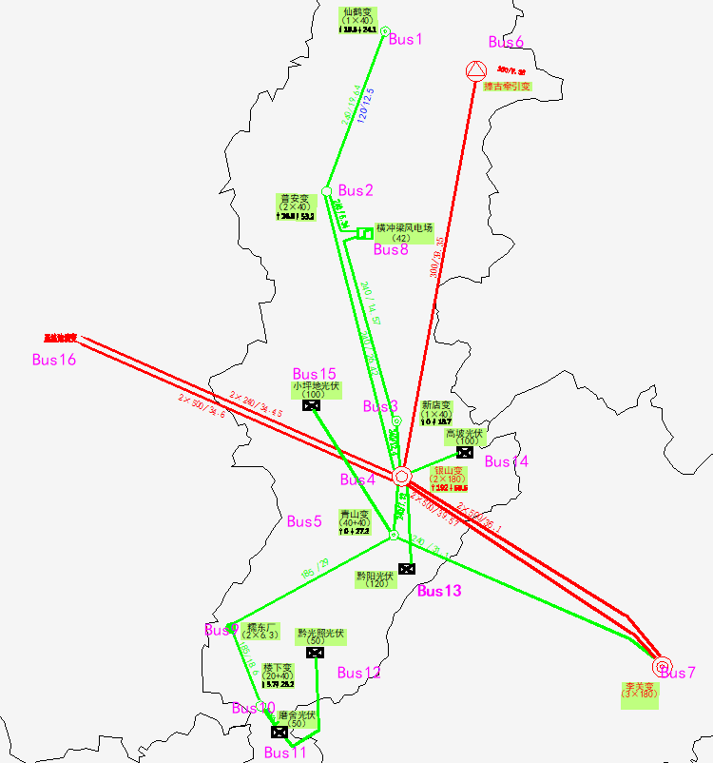
长度为估计值

仙鹤变 | 1
普安变 | 2
新店变 | 3
银山变 | 4
青山变 | 5
捧古牵引变 | 6
李关变 | 7
横冲梁风电场 | 8
糯东厂 | 9
楼下变 | 10
磨舍光伏 | 11
黔光照光伏 | 12
黔阳光伏 | 13
高坡光伏 | 14
小坪地光伏 | 15
至练池塘变 | 16

